Layout
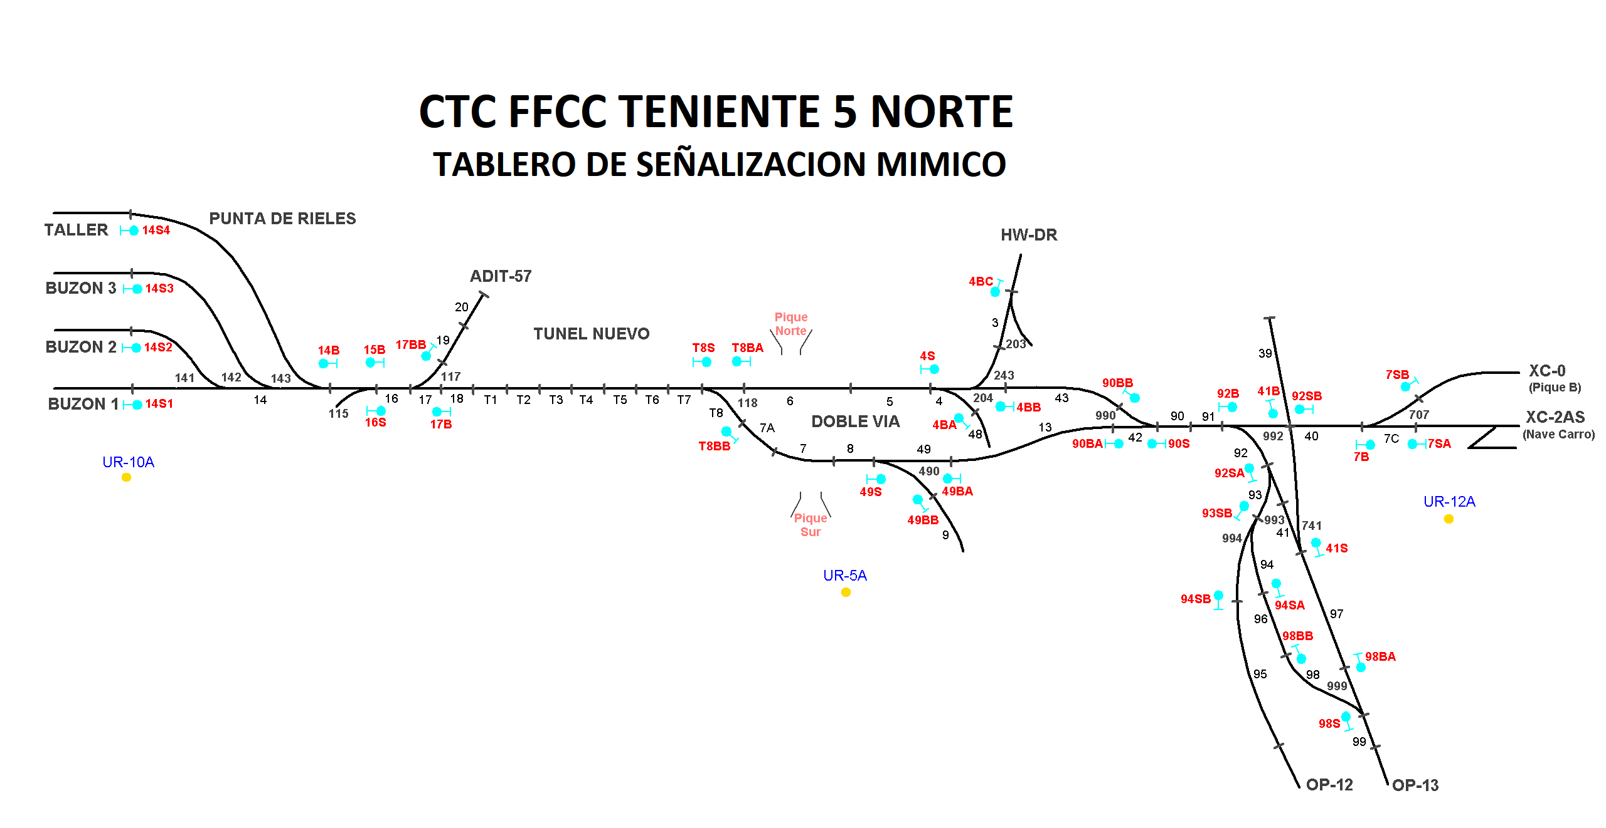

R. Lizama (A)
R. Lizama (H)

Manuel Hurtado (H)
MC490

MC115
Rodrigo Molina (H)
J. P. Fernandez( A1)
MC117
MC118
LOCALIDAD 4/8

